【1】 シーン構造一覧
大賀VSL（172スライド）— シーン構造分析
全172スライドを28シーンに分解。各シーンの心理的役割（意図仮説）／使用デザインパターン／視覚要素／代表スクショを対応表化。

# | スライド範囲 | シーン名 | 心理的役割（意図仮説） | 使用パターン | 主な視覚要素 | 代表スクショ | 代表#
1 | 001 | タイトル提示 | 何の動画かを即座に伝達＋実績バナーで権威付け | ①グラデ | 大型タイトル＋実績バナー＋顔ワイプ | 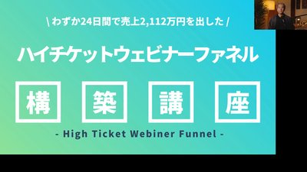 | 001
2 | 002 | 自己紹介＋実績テーブル | 数字で権威を作る・信頼の前提構築 | ③白＋図解 | 上部セクション帯＋顔写真＋実績数値テーブル | 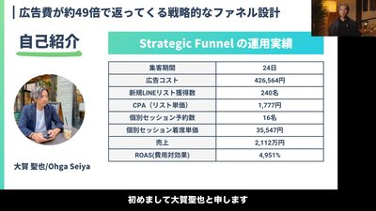 | 002
3 | 003-004 | 期待値設定・約束 | 学習の見通しを示す／想像力でフック強化 | ①グラデ | 中央大型1メッセージ | 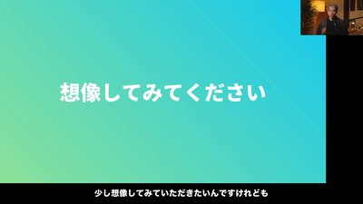 | 004
4 | 005-009 | 理想未来の提示 | 『もし〜だったら？』で未来を植える | ④写真背景 | 写真＋半透明オーバーレイ＋白文字3行 | 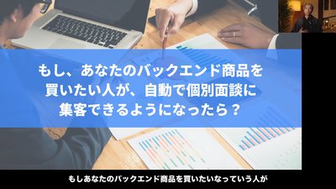 | 005
5 | 010-019 | 痛みの言語化（連発） | 典型痛みを連発し『自分の話だ』と感じさせる | ②赤背景 | 赤一色＋白特大3-4行 | 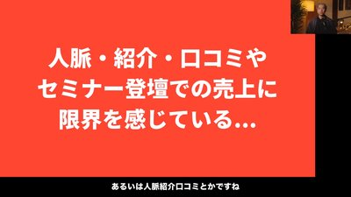 | 012
6 | 020-021 | 一網打尽の宣言 | 痛みを束ねて解決策の予告 | ②赤背景 | 赤背景＋強い宣言文 | 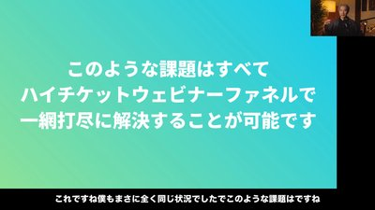 | 020
7 | 022-024 | 責任解除 | 外的要因で自責を解除 | ③白＋箇条書き | 見出し帯＋8項目＋下に赤の締め一文 | 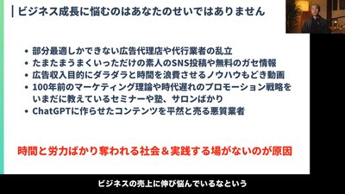 | 022
8 | 025-027 | 実績による証明 | 他社・他業界実績で信頼上塗り | ③白＋画像 | 写真コラージュ＋実績文字 | 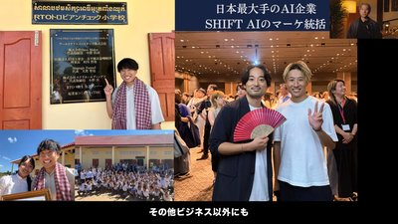 | 025
9 | 028-029 | 共有許可・心理同意 | 聴く準備を整える | ①グラデ | 1メッセージ問いかけ | 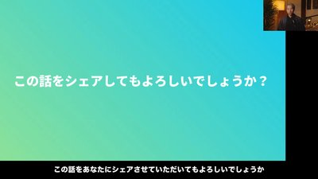 | 028
10 | 030-032 | 解決策の宣言 | 独自概念の提示『HCWFが最強』 | ①グラデ | 宣言文＋セクション帯 | 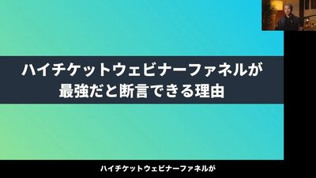 | 030
11 | 033-037 | 市場・消費者行動の変化 | 古いやり方が通用しないと教育 | ③白＋グラフ | ジャーニー型→パルス型／出典明記 | 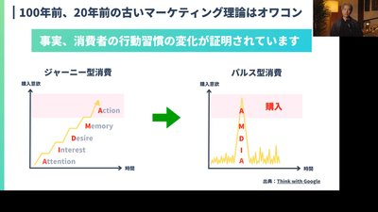 | 035
12 | 038-044 | 集客方法の比較 | 競合解決策をマトリクスで自分の優位性可視化 | ③白＋表 | 4象限マトリクス／メリデメ2カラム | 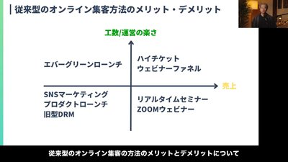 | 040
13 | 045-050 | ファネル構造の図解 | 解決策の中身を視覚教育（口頭同期） | ③白＋フロー図 | 左→右フロー図＋色分け＋下に要約 | 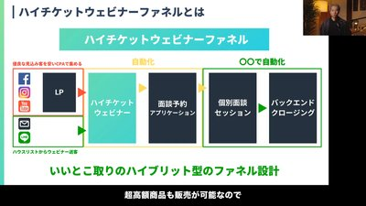 | 045
14 | 052-055 | 3つのコア | 方法論を3つの柱で構造化、覚えやすく | ③白＋ピラミッド | ピラミッド図＋3頂点 | 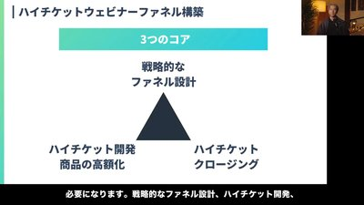 | 055
15 | 056-066 | 市況変化（競合・飽和） | 競合脅威を可視化、現状維持への警告 | ②赤＋③白 | 赤背景章タイトル＋白背景証拠 | 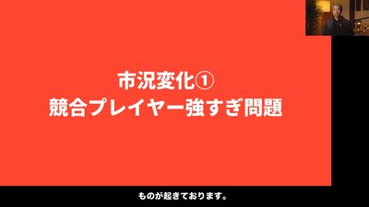 | 058
16 | 068-072 | 時間 vs 金銭 | 時間の希少性で解決策の必要性を後押し | ①グラデ | 極大文字「お金＜時間」 | 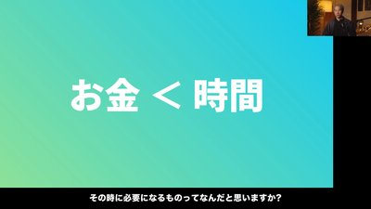 | 070
17 | 074-079 | 集客コスト高騰 | 数字で具体性、危機感を最大化 | ③白＋②赤 | 3カラム数字提示＋赤背景警告 | 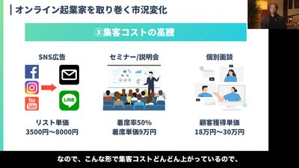 | 075
18 | 084-090 | 高額化の本質・反論先回り | ハイチケット理論を数字で証明＋反証 | ③白＋⑤暗色 | 数値表＋暗色背景での反論代弁 | 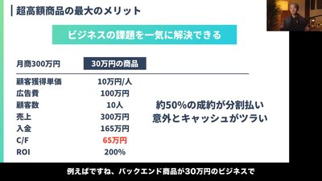 | 085
19 | 091-099 | 受講者ビフォーアフター | 実績者の変化で『自分にもできる』 | ③白＋写真 | 顔写真＋業種＋ビフォーアフター数字 | 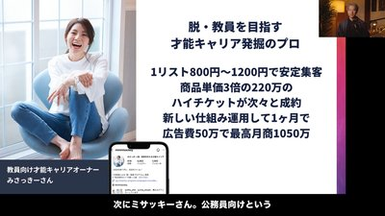 | 095
20 | 100-104 | セールスファネルの困難 | 『自分でやろうとすると挫折』再痛み | ②赤背景 | 赤背景＋大文字3行 | 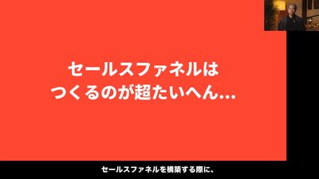 | 100
21 | 105-110 | テンプレで解決の予告 | プログラム解決策の提示 | ③白＋アイコン | 白背景＋3アイコン＋ラベル帯 | 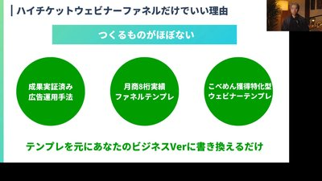 | 108
22 | 110-114 | 反論処理（広告経験） | 視聴者の本音代弁→反証 | ⑤暗色背景 | 濃紺背景＋白文字＋会話風 | 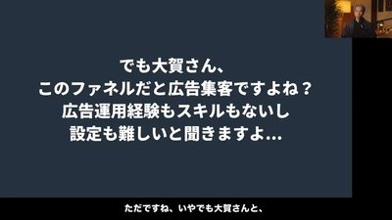 | 110
23 | 115-122 | 個人ストーリー＋広告優位 | 信頼上塗り＋広告必要性宣言 | ①グラデ | 個人ストーリー導入＋宣言 | 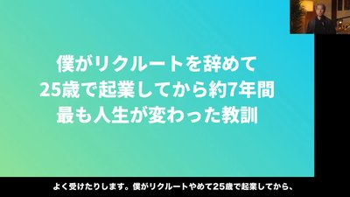 | 115
24 | 125-132 | 売上方程式の提示 | 売上をコントロール可能と教育 | ③白＋数式 | 売上＝面談数×成約率×単価／矢印図 | 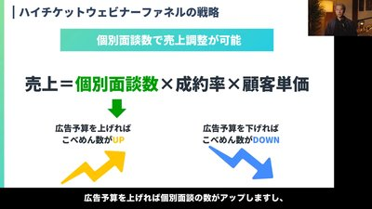 | 130
25 | 135-140 | 3つのコア再強調＋まとめ | 講座中身を再確認、購入前ブリーフ | ③白＋箇条書き | ピラミッド＋まとめ箇条書き | 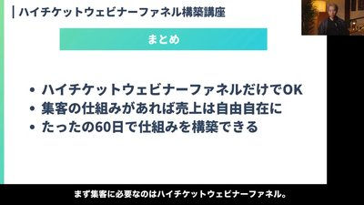 | 140
26 | 141-160 | プログラム紹介・体制 | 中身＋向き不向き＋チーム体制提示 | ①③④複合 | 向き不向き赤強調＋セッション名提示＋SFC体制 | 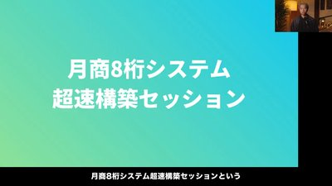 | 160
27 | 162-170 | 3つの道の選択 | 自己選択感／危機感／パートナーシップ宣言 | ①グラデ＋④景色 | 極大文字3つの道／景色写真／スピード警告 | 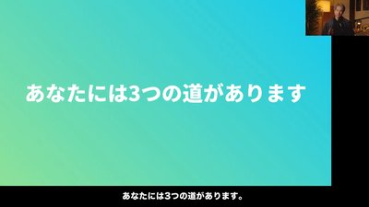 | 162
28 | 171-172 | 最終CTA・希少性・謝辞 | 希少性で行動促進＋温かく締め | ①グラデ | 予約枠警告＋ありがとう謝辞 | 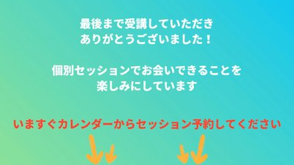 | 172

